画面イメージ
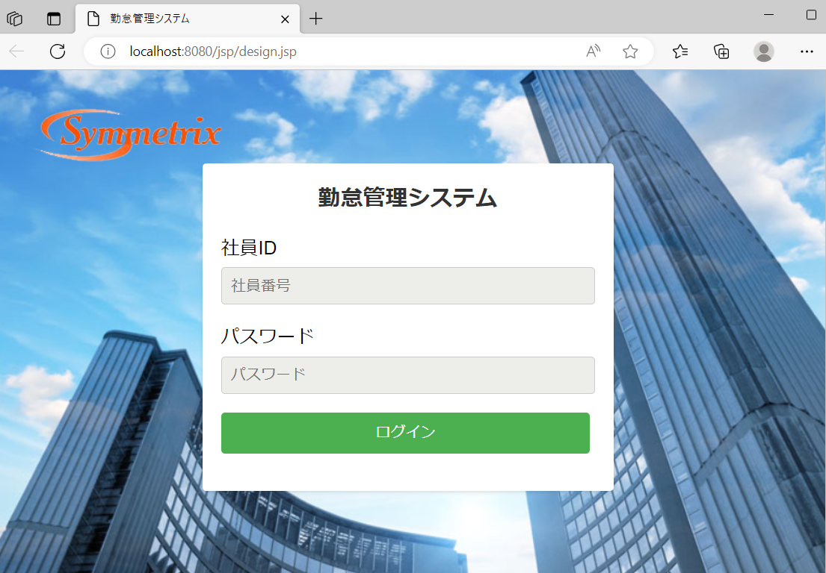
詳細設計書 | 論理名称 | G001 | システムID | KS | 改訂日 | 2023-06-06
 | 物理名称 | 登録画面 | システム名称 | 勤怠管理システム | 改訂者 | 高菁雨

画面イメージ

IO関連
詳細設計書 |  | 論理名称 |  | G001 |  |  | システムID | KS | 改訂日 | 2023-06-06
 |  | 物理名称 |  | 登録画面 |  |  | システム名称 | 勤怠管理システム | 改訂者 | 高菁雨

I/O関連図

ログイン
社員情報一覧
 |  |  |  | ログインボタン

パラメータ一覧
No | 論理名称 |  | 物理名称 |  | I/O | 備考
1 | 社員ID |  | EMPLOYEES_ID |  | 0
2 | パスワード |  | PASSWORD |  | 0
3
4
5
6
7
8
9
テーブル一覧
No | 論理名称 |  | 物理名称 |  | I/O | 備考
1 | T_EMPLOYEES |  | 社員情報 |  | O
2 | 社員情報 |  | T_EMPLOYEES
3
4
5
6
7
8
9
ファイル一覧
No | 論理名称 |  | 物理名称 |  | I/O | 備考
1
2
3
4
5
6
7
8
9

